創立40周年記念ポロシャツ
福岡県小学生バレーボール連盟 創立４０周年記念半袖ボタンダウンポロシャツ
※福岡県小学生バレーボール連盟で創立４０周年を記念しまして公認のポロシャツを作成しました。チームスタッフ用に最適です、たくさんのご購入をお願します。

■ポロシャツ |  | ■記入欄 | 第三次申込締切 令和４年５月３１日
（ボタンダウンポケット付き） |  | サイズ |  | S | M | L | XL | XXL | XXXL | 合計
ポリエステル100% リバーシブルメッシュ 襟は共生地仕様 |  |  |  |  |  |  | (O) | (XO) | (XXO)
Color ： ブラック(のみ) | ポケット付き | 枚数を入力してください。⇒ |  |  |  |  |  |  |  | 0

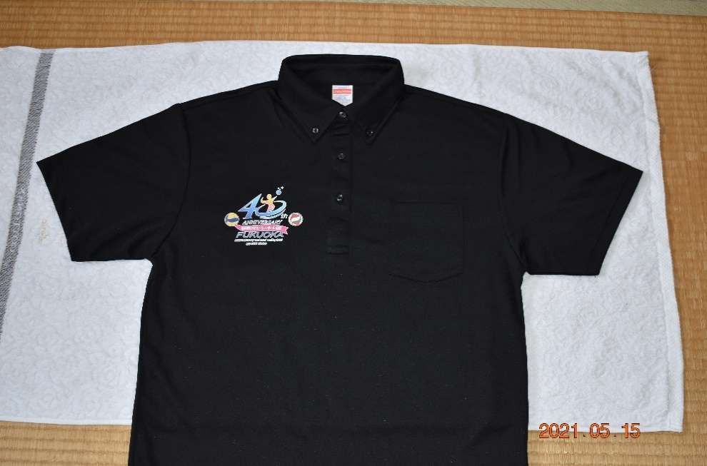
■表 |  |  |  |  | 枚 | × | 2,500円 = |  |  |  | 2500
 |  |  |  |  |  | ※金額表示は消費税込みです。

 |  | チーム名
 |  | 代表者名
 |  | 住 所 |  | 〒 |  | -

 |  | 携帯番号
 |  | ■申込先：各サイズの枚数を入力の上、下記アドレスへ添付メールして下さい。
■背面 |  |  |  |  | 福岡県小学生バレーボール連盟 メール宛
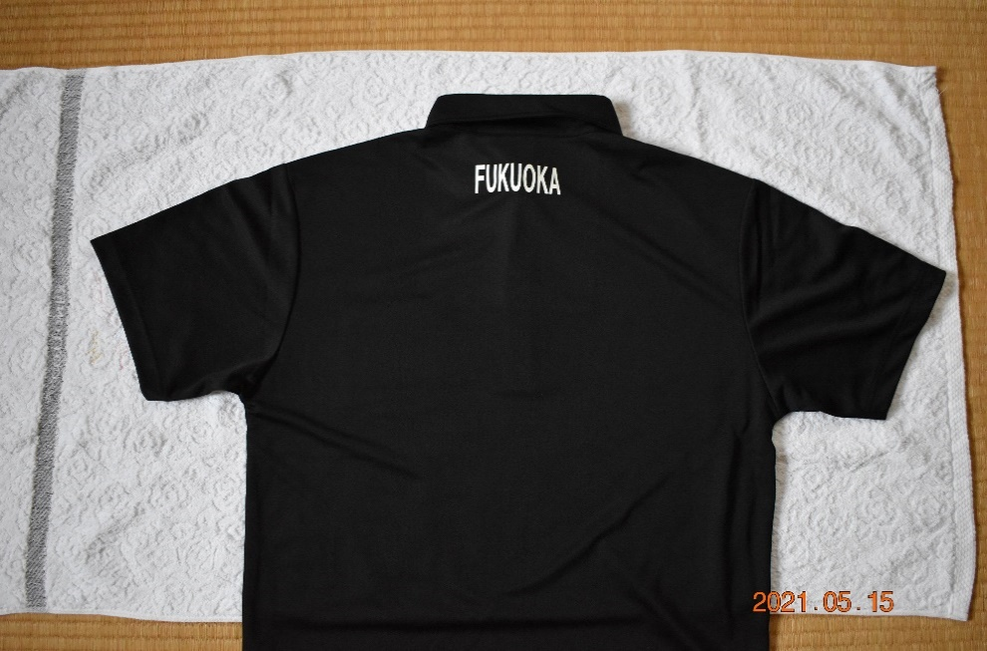
 |  |  |  |  |  | tsuruno.0123pp@tune.ocn.ne.jp

